graficos
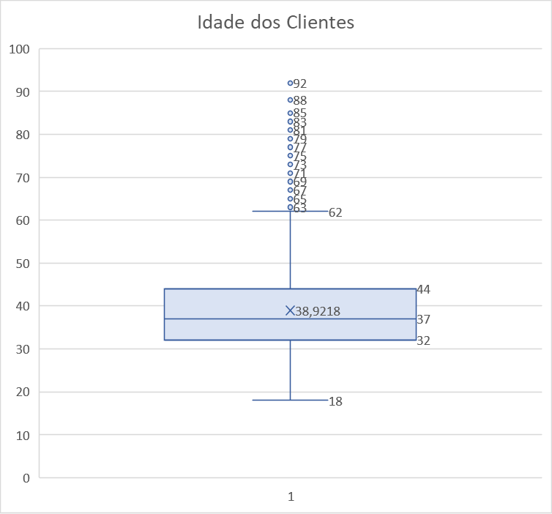

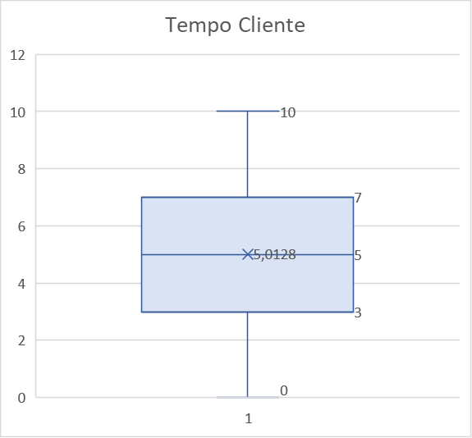

tabelas dinamicas
Score_Credito | Churn |  |  | Churn | Ativo | Freq. Relativa Churn | IV |  | IV | Poder de Separação
 | 1 | 0 | Total Geral
350-449 | 60 | 125 | 185 | 3% | 2% | 32% | 0.01 |  | < 0,02 | Muito Fraco
450-549 | 298 | 1107 | 1405 | 15% | 14% | 21% | 0.00 |  | 0,02 a 0,1 | Fraco
550-649 | 683 | 2627 | 3310 | 34% | 33% | 21% | 0.00 |  | 0,1 a 0,3 | Médio
650-749 | 657 | 2820 | 3477 | 33% | 35% | 19% | 0.00 |  | 0,3 a 0,5 | Forte
750-850 | 315 | 1308 | 1623 | 16% | 16% | 19% | 0.00 |  | > 0,5 | Muito Forte
Total Geral | 2013 | 7987 | 10000 |  |  | 20%

 |  |  |  |  |  | IV Total | 0.01
 |  |  |  |  |  |  |  | Variável | IV | Grau de Influencia no Churn

Estado | Churn |  |  | Churn | Ativo | Freq. Relativa Churn | IV | Qtd Categorias | 0.93 | Muito Forte
 | 1 | 0 | Total Geral |  |  |  |  | Idade | 0.83 | Muito Forte
Minas Gerais | 804 | 1705 | 2509 | 40% | 21% | 32% | 0.12 | Estado | 0.17 | Médio
Rio de Janeiro | 407 | 2070 | 2477 | 20% | 26% | 16% | 0.01 | Programa Fidelidade | 0.15 | Médio
São Paulo | 802 | 4212 | 5014 | 40% | 53% | 16% | 0.04 | Limite de Credito | 0.12 | Médio
Total Geral | 2013 | 7987 | 10000 | 100% | 100% | 20% | 0.00 | Genero | 0.07 | Fraco
 |  |  |  |  |  |  |  | Score_Credito | 0.01 | Muito Fraco
 |  |  |  |  |  | IV Total | 0.17 | Tempo Cliente | 0.01 | Muito Fraco
 |  |  |  |  |  |  |  | Somatorio Pedidos Acum | 0.00 | Muito Fraco
 |  |  |  |  |  |  |  | Usa Cartao Credito | 0.00 | Muito Fraco
Genero | Churn |  |  | Churn | Ativo | Freq. Relativa Churn | IV
 | 1 | 0 | Total Geral
Feminino | 1131 | 3412 | 4543 | 56% | 43% | 25% | 0.04
Masculino | 882 | 4575 | 5457 | 44% | 57% | 16% | 0.04
Total Geral | 2013 | 7987 | 10000 | 100% | 100% | 20% | 0.00

 |  |  |  |  |  | IV Total | 0.07

Idade | Churn |  |  | Churn | Ativo | Freq. Relativa Churn | IV
 | 1 | 0 | Total Geral
18-22 | 20 | 206 | 226 | 1% | 3% | 9% | 0.02
23-27 | 53 | 741 | 794 | 3% | 9% | 7% | 0.08
28-32 | 138 | 1632 | 1770 | 7% | 20% | 8% | 0.15
33-37 | 247 | 2050 | 2297 | 12% | 26% | 11% | 0.10
38-42 | 366 | 1653 | 2019 | 18% | 21% | 18% | 0.00
43-47 | 411 | 773 | 1184 | 20% | 10% | 35% | 0.08
48-52 | 346 | 324 | 670 | 17% | 4% | 52% | 0.19
53-57 | 226 | 159 | 385 | 11% | 2% | 59% | 0.16
58-62 | 133 | 163 | 296 | 7% | 2% | 45% | 0.05
>63 | 73 | 286 | 359 | 4% | 4% | 20% | 0.00
Total Geral | 2013 | 7987 | 10000 | 100% | 100% | 20% | 0.00

 |  |  |  |  |  | IV Total | 0.83

Tempo Cliente | Churn |  |  | Churn | Ativo | Freq. Relativa Churn | IV
 | 1 | 0 | Total Geral
0 | 95 | 318 | 413 | 5% | 4% | 23% | 0.00
1 | 230 | 805 | 1035 | 11% | 10% | 22% | 0.00
2 | 199 | 849 | 1048 | 10% | 11% | 19% | 0.00
3 | 207 | 802 | 1009 | 10% | 10% | 21% | 0.00
4 | 200 | 789 | 989 | 10% | 10% | 20% | 0.00
5 | 206 | 806 | 1012 | 10% | 10% | 20% | 0.00
6 | 194 | 773 | 967 | 10% | 10% | 20% | 0.00
7 | 176 | 852 | 1028 | 9% | 11% | 17% | 0.00
8 | 192 | 833 | 1025 | 10% | 10% | 19% | 0.00
9 | 213 | 771 | 984 | 11% | 10% | 22% | 0.00
10 | 101 | 389 | 490 | 5% | 5% | 21% | 0.00
Total Geral | 2013 | 7987 | 10000 | 100% | 100% | 20%
 |  |  |  |  |  | IV Total | 0.01

Limite de Credito | Churn |  |  | Churn | Ativo | Freq. Relativa Churn | IV
 | 1 | 0 | Total Geral
0-250 | 500 | 3123 | 3623 | 25% | 39% | 14% | 0.06
250-500 | 21 | 48 | 69 | 1% | 1% | 30% | 0.00
500-750 | 75 | 274 | 349 | 4% | 3% | 21% | 0.00
750-1000 | 222 | 938 | 1160 | 11% | 12% | 19% | 0.00
1000-1250 | 552 | 1516 | 2068 | 27% | 19% | 27% | 0.03
1250-1500 | 422 | 1340 | 1762 | 21% | 17% | 24% | 0.01
1500-1750 | 153 | 585 | 738 | 8% | 7% | 21% | 0.00
1750-2000 | 49 | 148 | 197 | 2% | 2% | 25% | 0.00
2000-2250 | 16 | 14 | 30 | 1% | 0% | 53% | 0.01
>2250 | 3 | 1 | 4 | 0% | 0% | 75% | 0.00
Total Geral | 2013 | 7987 | 10000 | 100% | 100% | 20% | 0.00

 |  |  |  |  |  | IV Total | 0.12

Qtd Categorias | Churn |  |  | Churn | Ativo | Freq. Relativa Churn | IV
 | 1 | 0 | Total Geral
1 | 1395 | 3689 | 5084 | 69% | 46% | 27% | 0.09
2 | 343 | 4247 | 4590 | 17% | 53% | 7% | 0.41
3 | 217 | 49 | 266 | 11% | 1% | 82% | 0.29
4 | 58 | 2 | 60 | 3% | 0% | 97% | 0.14
Total Geral | 2013 | 7987 | 10000 | 100% | 100% | 20% | 0.00

 |  |  |  |  |  | IV Total | 0.93

Usa Cartao Credito | Churn |  |  | Churn | Ativo | Freq. Relativa Churn | IV
 | 1 | 0 | Total Geral
0 | 604 | 2341 | 2945 | 30% | 29% | 21% | 0.00
1 | 1409 | 5646 | 7055 | 70% | 71% | 20% | 0.00
Total Geral | 2013 | 7987 | 10000 | 100% | 100% | 20% | 0.00

 |  |  |  |  |  | IV Total | 0.00

Contagem de StatusClient(churn = 1 ativo = 0) | Churn |  |  | Churn | Ativo | Freq. Relativa Churn | IV
 | 1 | 0 | Total Geral
0 | 1286 | 3563 | 4849 | 64% | 45% | 27% | 0.07
1 | 727 | 4424 | 5151 | 36% | 55% | 14% | 0.08
Total Geral | 2013 | 7987 | 10000 | 100% | 100% | 20% | 0.00

 |  |  |  |  |  | IV Total | 0.15

Somatorio Pedidos Acum | Churn |  |  | Churn | Ativo | Freq. Relativa Churn | IV
 | 1 | 0 | Total Geral
0-100 | 230 | 941 | 1171 | 11% | 12% | 20% | 0.00
100-200 | 231 | 944 | 1175 | 11% | 12% | 20% | 0.00
200-300 | 245 | 973 | 1218 | 12% | 12% | 20% | 0.00
300-400 | 245 | 1008 | 1253 | 12% | 13% | 20% | 0.00
400-500 | 241 | 959 | 1200 | 12% | 12% | 20% | 0.00
500-600 | 239 | 980 | 1219 | 12% | 12% | 20% | 0.00
600-700 | 235 | 919 | 1154 | 12% | 12% | 20% | 0.00
700-800 | 275 | 926 | 1201 | 14% | 12% | 23% | 0.00
800-900 | 72 | 337 | 409 | 4% | 4% | 18% | 0.00
Total Geral | 2013 | 7987 | 10000 | 100% | 100% | 20% | 0.00
 |  |  |  |  |  | IV Total | 0.00

